상품제안서
ALIO OTG카드형엣지 USB | 상품코드: F10935

 |  |  |  |  |  |  | 02-412-0044 | www.easy1.co.kr
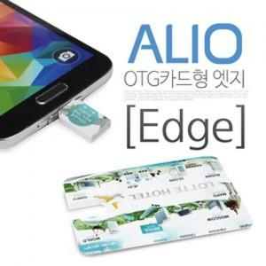

【상세/제작정보】 | ※ 제품특성상 단가 변동이 매우 유동적인 상품으로 주문전 꼭 확인 요청드립니다.

【인쇄/포장옵션】 | 풀칼라 / 포장지포장

【공급단가】 | 수량 | 100~ | 300~ | 500~ | 1,000~ | 3,000~
*VAT별도 | 8G | 4,870원 | 4,790원 | 4,680원 | 4,560원 | 4,480원
 | 16G | 5,120원 | 5,040원 | 4,920원 | 4,790원 | 4,710원
 | 32G | 6,120원 | 6,020원 | 5,880원 | 5,730원 | 5,630원
 | 64G | 7,870원 | 7,740원 | 7,560원 | 7,370원 | 7,240원

【상품 URL】 | http://www.easy1.co.kr/src/goods_detail.php?gdno=10935

